典型通用计算书
白底为输入值 | 黄底公式自动计算值

度(°) | 分(') | 秒(") | 转化为带小数点的度(°) | 度(°)
13 | 14 | 52 |  | 13.248

角度(°) | 半径(m) | 弧长(m)
89.0900 | 2.384 | 3.7069

h(m) | L(m) | 斜边长(m) | tanα（即底坡i） | sinα
100 | 1250 | 1253.994 | 8.000% | 7.975%

tanα（即底坡i） | L(m) | h(m) |  | tanα（即底坡i) | h(m) | L(m)
6.600% | 1295 | 85.47 |  | 6.600% | 85.47 | 1295

sinα | L(m) | h(m) | 斜边长(m) |  | sinα | h(m) | L(m) | 斜边长(m)
6.600% | 1295.2924 | 85.676 | 1298.123 |  | 41.77% | 25.008 | 54.401 | 59.874

α(°) | tanα | cosα | sinα
5.74 | 10.05% | 99.50% | 10.00%

sinα | α(°) | tanα | α(°) | cosα | α(°)
0.1000 | 5.74 | 0.1005 | 5.74 | 0.9950 | 5.73

线性插值计算 | X | Y | 所求组的X、Y值
第一组数据 | 840.000 | 569.325 | X | 845.000
第二组数据 | 860.000 | 570.020 | Y | 569.499

求输水发电系统施工支洞底坡(一般为下平洞及其下游的施工支洞)
进场交通洞底坡i1(即sinα1) | 进场交通洞洞口到施工支洞进洞口的水平距离L(m) | 高差Δh(进场交通洞洞口——施工支洞进洞口)(m) | 又∵进场交通洞进口底板高程H1(m) | ∴施工支洞进洞口底板高程H2(m) | 而，施工支洞在输水发电系统中出口底板高程H3(m)为 | ∴该施工支洞进出口底板高差Δh为(m) | 且，规划的该施工支洞水平投影长度L2(m)为 | ∴该施工支洞的底坡i2(即sinα2)为 | 备注:tanα2
6.60% | 769.53 | 50.900 | 150 | 99.100 | 42 | 57.100 | 528.480 | 10.74% | 10.80%

求输水发电系统施工支洞底坡(一般为下平洞及其下游的施工支洞)
进场交通洞底坡i1(即tanα1) | 进场交通洞洞口到施工支洞进洞口的水平距离L(m) | 高差Δh(进场交通洞洞口——施工支洞进洞口)(m) | 又∵进场交通洞进口底板高程H1(m) | ∴施工支洞进洞口底板高程H2(m) | 而，施工支洞在输水发电系统中出口底板高程H3(m)为 | ∴该施工支洞进出口底板高差Δh为(m) | 且，规划的该施工支洞水平投影长度L2(m)为 | ∴该施工支洞的底坡i2(即tanα2)为 | 备注:sinα2
6.600% | 769.53 | 50.78898 | 150 | 99.21102 | 42 | 57.21102 | 528.48 | 10.83% | 10.76%

截流施工机械设备配置计算(20t车按12m3、32t车按15m3、45t车按20m3考虑)(下面表格的计算顺序应为1、2、4、3)
1、截流抛投强度计算 |  |  |  |  | 2、龙口段所需施工机械数量计算
龙口抛投总工程量V(m3)(包括流失量) | 设计完成龙口抛投工程量的时间T(h) | 抛投强度R(m3/h) | 抛投不均匀系数K | 最大抛投强度Rmax(m3/h) | 选用的单独使用的车辆 | 自卸汽车装载量ω(m3) | 单车循环时间t(min) | 时间利用数KB | 自卸汽车小时产量W(m3/h) | 自卸汽车备用量K1 | 单独使用该自卸汽车所需台数n
16209 | 36 | 450 | 1.2 | 540 | 32t | 15 | 20 | 0.8 | 36 | 1.3 | 17
3、卸车强度 |  |  |  | 4、车辆组合 | 类型 | 一台自卸汽车小时产量(m3/h) | 需要用的台数 | 该型所有自卸汽车小时产量 | 备用总台数 | 原理 | 备注：
卸车点数量(个) | 最终安排的总车辆台数(台) | 每个卸车点安排的自卸汽车台数 | 每个卸车点单位时间内的卸车数量(车/min) |  | 20t | 28.8 | 7 | 201.6 | 10 | 所有类型,小时产量的和不小于抛投强度R | 先算32t的,再看需要多少45t的
3 | 21 | 7 | 0.35 |  | 32t | 36 | 7 | 249 | 10
备注：计算原理(源自《DL/T 5741-2016 水电水利工程截流施工技术规范》附录C)
1、截流抛投强度计算 |  |  |  |  | 2、龙口段所需施工机械数量计算
$$R=\frac{V}{T}$$
龙口段抛投强度应按下式计算： |  |  |  |  | 施工机械小时产量应按下式计算:
$$W=K_{B}\frac{60}{t}ω$$

式中：R—抛投小时强度(m3/h) |  |  |  |  | 式中:W一施工机械小时产量(m3/h)
V—龙口抛投总工程量(m3) |  |  |  |  | KB一时间利用系数，一般取80%;
T—设计完成龙口抛投工程量的时间(h) |  |  |  |  | ω—机械装载量，挖掘机及装载机对应斗容，自卸汽车对应车厢容量(m3);
龙口段小时最大抛投强度应按下式计算： |  |  |  |  | t一施工机械运转一个循环所需的时间(min)
$$R_{max}=KR$$
 |  |  |  |  | 施工机械数量计算应按下式计算:
$$n=\frac{R}{W}K_{1}$$
式中：K—抛投不均匀系数，取1.2～1. 5 ，工程规模较大时取小值。

 |  |  |  |  | 式中: n一机械配置数量(台);
 |  |  |  |  | K1一机械备用量，取1.0～1.3，龙口段取大值。
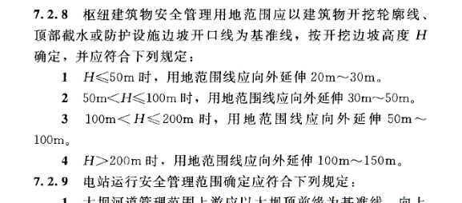
枢纽建筑物施工用地
枢纽建筑物安全管理用地范围应以建筑物开挖轮廓线、顶部截水或防护设施边坡开口线为基准线，按开挖边坡高度H确定，并应符合下列规定：
H(m) | 0 | 50 | 100 | 200 | +∞ | 需查询H值： | 185
用地范围线向外延伸长度(m) | 20 | 30 | 50 | 100 | 150 | 查询结果： | 92.5
其他项目施工用地
项目 | 砂石加工系统和混凝土生产系统 | 渣场 |  | 转存料场 | 营地 | 施工工厂与仓库；施工供水泵站与水池；压缩空气站；施工变电站 |  | 施工供水和供风线路 | 前期交通规划
基准线 | 开挖边坡开口线或填筑坡脚线 | 堆渣体： 堆渣外轮廓线 | 挡排水设施：开挖开口线或填筑坡脚线 |  | 开挖边坡开口线或填筑坡脚线 | 开挖边坡开口线或填筑坡脚线 |  | 自管线中心线向两侧宽度 | 按公路等级和路面宽度以道路中心线两侧
用地范围偏移 | 5m～30m | 均为5m～20m |  | 5m～20m | 5m～20m | 5m～20m |  | 不小于2. 5m | 各15m～ 30m
备注：1、围堰、导流洞的施工用地呢？？？转存料场填筑边坡很高呢？？？等等
2、施工爆破飞石、爆破振动和爆破冲击波的影响区超出施工场地及工程管理区用地范围部分，可纳入工程防护范围，不列入施工用地

计算（无压、陡坡、短洞）隧洞上游水深H0以及进口洞高a | 流量Q (m3/s) | 流量系数m | 淹没系数бs | 过水断面宽度b (m) | g (m/s2) | H0 (m) | 洞高a (m)
 | 116 | 0.34 | 1 | 5 | 9.81 | 6.19 | 5.16
注：1、保证无压流需满足H0<1.2a
2、当hc'<0.75H0时，为自由出流，бs=1；hc'为进口断面处水深，H0为以隧洞进口断面底板高程起算的上游总水头

利用宽顶堰流计算水工隧洞进口水力学 | 流量系数m | 淹没系数бs | 过水断面宽度b (m) | g (m/s2) | 上游水位Z上 (m) | 进口底板高程Z进口底板 (m) | H0 (m) | 流量Q (m3/s)
 | 0.34 | 1.00 | 4 | 9.81 | 635.00 | 629.00 | 6.00 | 88.5

用均匀流基本公式Q=AC(Ri)0.5复核排水明渠的排水能力 | 过水断面面积A (m2) | 湿周χ (m) | 水力半径R(R=A/χ) (m) | 糙率n | 谢才系数C(C=R1/6/n) | 排水明渠底坡i | 明渠排水能力Q (m3/s) | 此排水能力及过流断面下的平均流速(m/s)
 | 1.31 | 3.01 | 0.43 | 0.015 | 58.00 | 0.005 | 3.52 | 2.70

根据流速求抗冲块石粒径及质量 | 流速(m/s) | 水的密度 ρ(kg/m3) | 块石密度 ρm(kg/m3) | 综合稳定系数κ | 重力加速度g(m/s2) | 块石粒径(m) | 块石质量(kg)
 | 5 | 1000 | 2600 | 0.93 | 9.81 | 0.921 | 1062.77
备注：当量直径1.0m以上为特大石、当量直径0.7m～1.0m为大石、当量直径0.4m～0.7m为中石、当量直径小于0.4m为石渣
另外，对于混凝土骨料，<5mm为砂、5⁓20mm为小石、20⁓40mm为中石、40⁓80mm为大石。

预应力锚索 胶结式锚固段长度L1 | 安全系数Ka | 单根预应力锚索 超张拉力Pm (kN) | 锚索孔直径D (mm) | 胶结材料与围岩的粘结强度fmg (MPa) | 胶结材料与预应力钢丝或钢绞线的粘结强度f'ms (MPa) | 单根预应力钢丝或预应力钢绞线直径d (mm) | 同根锚索中预应力钢丝或钢绞线的股数n | 锚固段最小长度L1 (按照胶结材料与围岩粘结安全计算) (m) | 锚固段最小长度L1 (按照胶结材料与预应力钢丝或钢绞线粘结安全计算) (m)
 | 1.5 | 1100 | 130 | 0.55 | 2.0 | 15.2 | 7 | 7.35 | 2.47

锚杆(含锚索)抗拔力(或者说预应力、张拉力)上限计算 | 锚固段注浆体与地层间极限桔结强度标准值fmg (MPa) | 锚杆段注浆体与地层间的粘结抗拔安全系数K | 锚杆锚固段钻孔直径D (mm) | 锚固段长度La (m) | 锚固段长度对极限粘结强度的影响系数ψ | 锚固段注浆体与筋体间粘结强度设计值f'ms (MPa)(与灌浆体抗压强度及锚杆类型有关) | 一钢筋或钢绞线根数n | 钢筋或钢绞线直径d (mm) | 采用2 根或2 根以上钢筋或钢绞线时，界面粘结强度降低系数ξ | 锚杆或单元锚杆轴向拉力最大设计值Nd（从注浆体与地层间粘聚力角度） (kN) | 锚杆或单元锚杆轴向拉力最大设计值Nd（从注浆体与筋体间粘聚力角度） (kN)
 | 0.55 | 2.00 | 130 | 7.35 | 0.9 | 0.90 | 7 | 15.20 | 0.78 | 742.943 | 1724.709

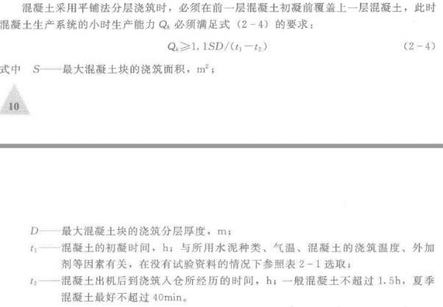
混凝土拌合系统 生产能力 | 1 小时生产能力按高峰月强度计算
 | 不均衡系数Kh (一般取1.3⁓1.5) | 混凝土高峰浇筑强度Qm (m3/月) | 每月工作天数m (d)(取25d) | 每天工作小时数n (h)(取20h) | 小时生产能力Qh (m3/h)
 | 1.5 | 55400 | 25 | 20 | 166.2
 | 2.1 小时生产能力按混凝土初凝条件校核（平铺法）
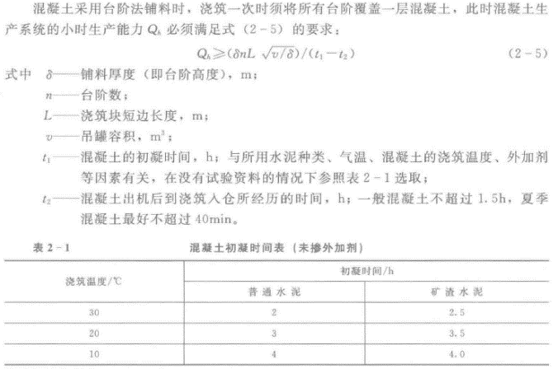
 | 最大混凝土块的 浇筑面积S (m2) | 最大混凝土块浇筑分层厚度D (m) | 混凝土初凝时间t1 (h) | 混凝土出机后浇筑入仓所经历的时间t2 (h) | 小时生产能力Qh (m3/h)
 | 500 | 0.4 | 2 | 0.67 | 165.00
 | 2.2 小时生产能力按混凝土初凝条件校核（台阶法）
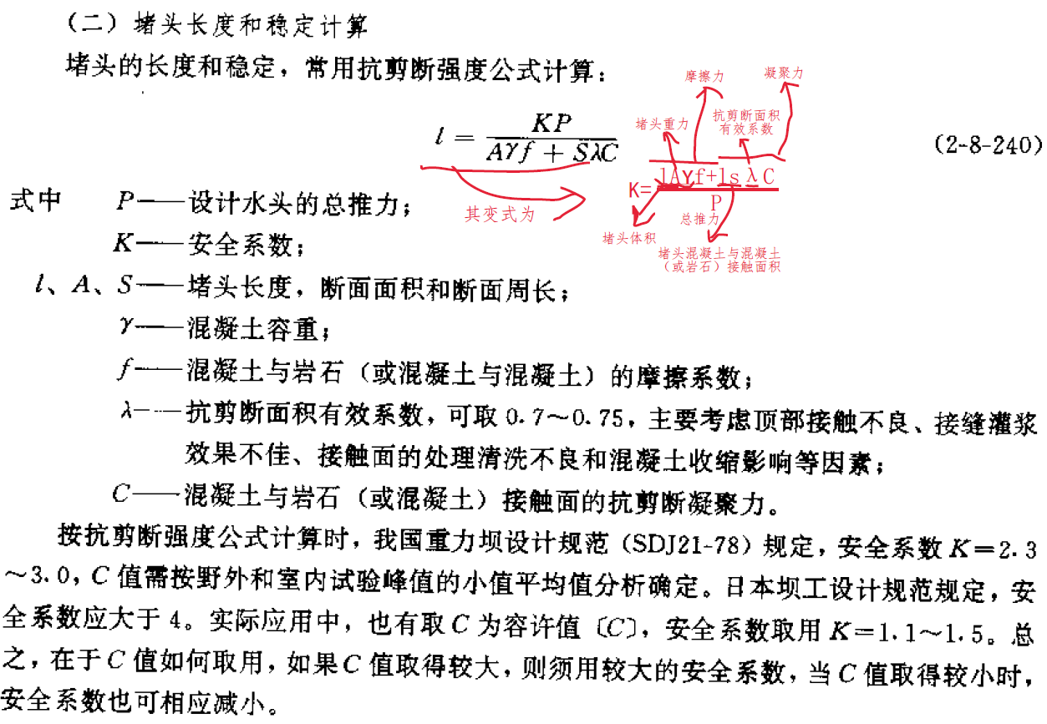
 | 铺料厚度(即台阶高度)δ (m) | 台阶数n？？ | 浇筑块短边长度L (m) | 吊灌容积v (m3) | 混凝土初凝时间t1 (h) | 混凝土出机后浇筑入仓所经历的时间t2 (h) | 小时生产能力Qh (m3/h)
 | 2.0 | 69 | 22 | 4 | 2 | 0.67 | 3220.16
 |  |  |  |  |  |  |  |  | 自：抗剪断有效面积计算
堵头长度计算 （堵头直接接触面的计算。分2种情况：1、堵头与岩石接触(c,f取值0.3、0.55)；2、堵头与衬砌接触(c,f取值1.1、1.1)。此2种工况只有c、f值的区别） | 摩擦力与凝聚力二者要求的安全系数统筹考虑取用 (即按式2-8-240计算) | 安全系数K | 堵头体挡水断面质心(即形心)处的挡水水头H(m) | 堵头体挡水断面面积A(m2)（和力的作用方向垂直） | 设计水头的总推力P (kN) | 混凝土容重γ (kN/m3)(偏安全一般取浮容重) | 混凝土与岩石（或混凝土）的摩擦系数f | 混凝土与岩石（或混凝土）接触面的抗剪断凝聚力C (MPa) | 堵头断面底板长S1 (m) | 底板抗剪断面积有效系数λ1 | 堵头断面单侧边墙长S2 (m) | 边墙抗剪断面积有效系数λ2 | 堵头断面顶拱弧长S3 (m) | 顶拱抗剪断面积有效系数λ3 | 抗剪断有效面积Sλ =S1×λ1+2×S2×λ2+S3×λ3 (m) | 堵头长度l (m)
 |  | 3.0 | 102.004 | 45.406 | 45435.933 | 14 | 0.55 | 0.30 | 6.500 | 1.000 | 5.767 | 0.650 | 7.670 | 0.000 | 13.997 | 29.97
 | 摩擦力与凝聚力二者要求的安全系数分别取用(即按式2-8-241计算) | 摩擦力的安全系数K1 | 堵头体挡水断面质心(即形心)处的挡水水头H(m) | 堵头体挡水断面面积A(m2)（和力的作用方向垂直） | 设计水头的总推力P (kN) | 混凝土容重γ (kN/m3)(偏安全一般取浮容重) | 混凝土与岩石（或混凝土）的摩擦系数f | 混凝土与岩石（或混凝土）接触面的抗剪断凝聚力C (MPa) | 堵头断面底板长S1 (m) | 底板抗剪断面积有效系数λ1 | 堵头断面单侧边墙长S2 (m) | 边墙抗剪断面积有效系数λ2 | 堵头断面顶拱弧长S3 (m) | 顶拱抗剪断面积有效系数λ3 | 抗剪断有效面积Sλ =S1×λ1+2×S2×λ2+S3×λ3 (m) | 凝聚力的安全系数K2 | 堵头长度l (m)
 |  | 1.1 | 102.004 | 45.406 | 45435.933 | 14 | 0.55 | 0.30 | 6.500 | 1.000 | 5.767 | 0.650 | 7.670 | 0.000 | 13.997 | 5.00 | 39.25
 | 堵头长度一般不宜小于2.0～3.0倍洞径 | 堵头挡水断面面积A(m2) | 堵头等效直径d(m) (d=2*sqrt(A/π)) | 2d(m) | 3d(m)
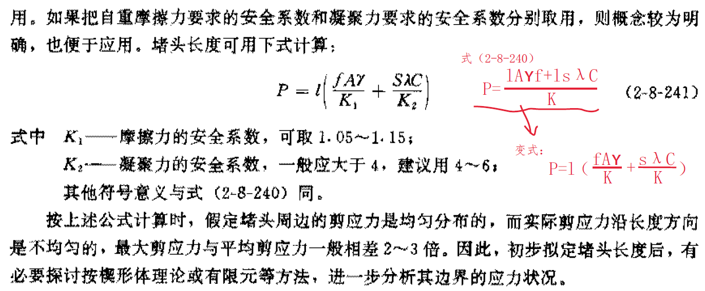
 |  | 45.406 | 7.603 | 15.207 | 22.810 |  |  |  | 自：抗剪断有效面积计算
堵头长度计算 （“堵头混凝土+原支护联合体与基岩接触面”的计算）(c,f取值0.5、0.55) | 摩擦力与凝聚力二者要求的安全系数统筹考虑取用 (即按式2-8-240计算) | 安全系数K | 联合体挡水断面质心(即形心)处的挡水水头H(m) | 联合体体挡水断面面积A(m2)（和力的作用方向垂直） | 设计水头的总推力P (kN) | 联合体混凝土容重γ (kN/m3)(偏安全一般取浮容重) | 联合体与岩石的摩擦系数f | 联合体与岩石接触面的抗剪断凝聚力C (MPa) | 联合体断面底板长S1 (m) | 底板抗剪断面积有效系数λ1 | 联合体断面单侧边墙长S2 (m) | 边墙抗剪断面积有效系数λ2 | 联合体断面顶拱弧长S3 (m) | 顶拱抗剪断面积有效系数λ3 | 抗剪断有效面积Sλ =S1×λ1+2×S2×λ2+S3×λ3 (m) | 堵头长度l (m)
 |  | 3.0 | 102.007 | 61.35 | 61392.250 | 14 | 0.55 | 0.50 | 7.700 | 1.000 | 6.442 | 0.650 | 9.223 | 0.000 | 16.075 | 21.64
 | 摩擦力与凝聚力二者要求的安全系数分别取用(即按式2-8-241计算) | 摩擦力的安全系数K1 | 联合体挡水断面质心(即形心)处的挡水水头H(m) | 联合体挡水断面面积A(m2)（和力的作用方向垂直） | 设计水头的总推力P (kN) | 联合体混凝土容重γ (kN/m3)(偏安全一般取浮容重) | 联合体与岩石的摩擦系数f | 联合体与岩石接触面的抗剪断凝聚力C (MPa) | 联合体断面底板长S1 (m) | 底板抗剪断面积有效系数λ1 | 联合体断面单侧边墙长S2 (m) | 边墙抗剪断面积有效系数λ2 | 联合体断面顶拱弧长S3 (m) | 顶拱抗剪断面积有效系数λ3 | 抗剪断有效面积Sλ =S1×λ1+2×S2×λ2+S3×λ3 (m) | 凝聚力的安全系数K2 | 堵头长度l (m)
 |  | 1.1 | 102.007 | 61.35 | 61392.250 | 14 | 0.55 | 0.50 | 7.700 | 1.000 | 6.442 | 0.650 | 9.223 | 0.000 | 16.075 | 5.00 | 30.14
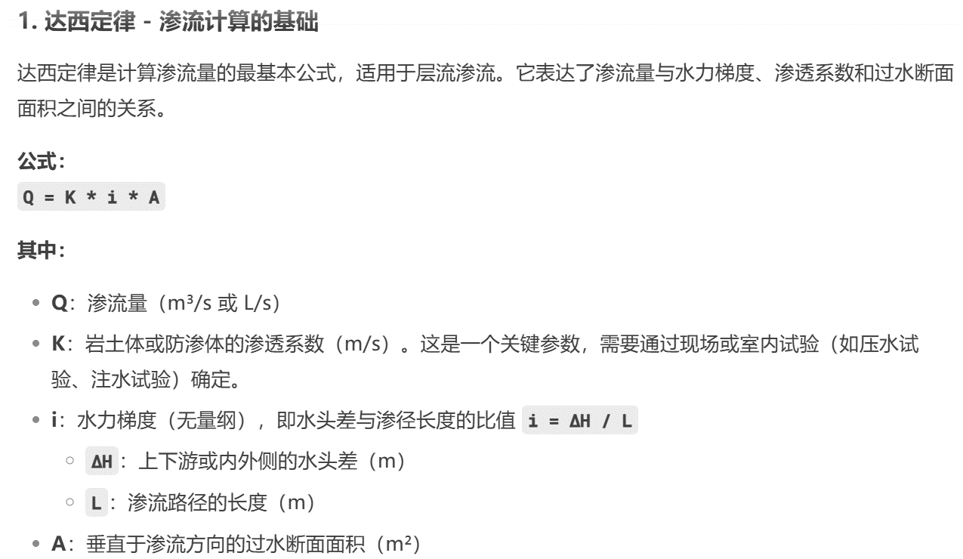
 | 堵头长度一般不宜小于2.0～3.0倍洞径 | 堵头挡水断面面积A(m2) | 堵头等效直径d(m) (d=2*sqrt(A/π)) | 2d(m) | 3d(m)
 |  | 61.350 | 8.838 | 17.676 | 26.515

达西定律初步估算渗流量（网搜） | 渗透系数K （m/s） | 水力梯度i | 垂直于渗流方向的过水断面面积A（m²） | 渗流量Q (m3/s) | 120min渗水量 (m3) | 1d渗水量 (m3)
 | 0.0000003 | 0.5 | 6232 | 0.0009348 | 6.73 | 80.77

